説明
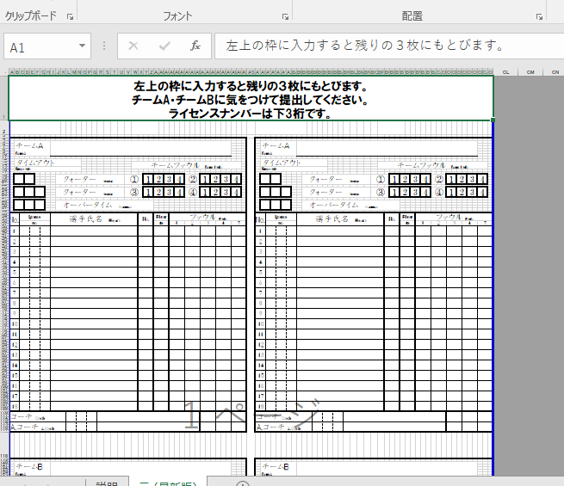
１年生大会用 TO提出用メンバー表
・タブから貼り付け用メンバー表を開き、左上のメンバー表 に入力すると残り３箇所のメンバー表にとぶようになって います。 ・ライセンスナンバーは必ず下三桁を入力してください。 ・指導者のライセンスナンバーも忘れずに入力してください。 ・１年生大会の選手登録は１８名となっています。 背番号の若い順で上からメンバー表に入れてください。 ・男女とも最終試合まで貼り付け用メンバー表にて運営い たします。必ず用意してきてください。 ・メンバー表の裏に両面テープを貼っておいていただける と、当日朝のスコアシートの作成がスムーズにいきます。ご 協力よろしくお願いいたします。 ・不明な点がありましたら、下記までお問い合わせください。

U15連盟TO委員長 村田翔太（勝山中学校） ０９０－８４７９－６１５６

